Trail&Semi-Trail. GVW>3,5T
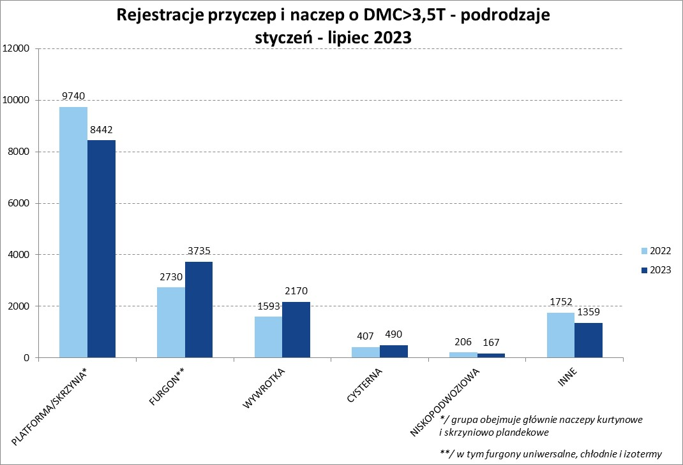
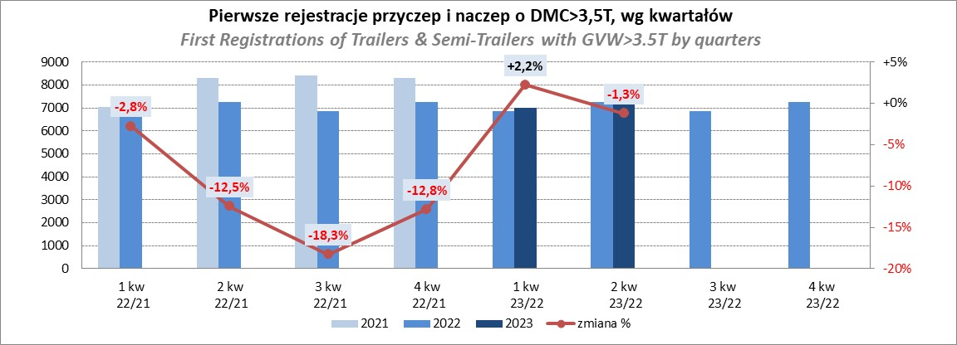
PZPM |  |  |  |  |  | 2023-08-07
Pierwsze rejestracje NOWYCH przyczep i naczep* o DMC>3,5T, udział w rynku %
First Registrations of NEW Trailers & Semi-Trailers with GVW>3.5T, Market Share %
 |  |  |  |  |  | Sztuki / Units
Pozycja | Marka | Rok narastająco Styczeń - Lipiec
 |  | YTD January - July
 |  | 2023 |  | 2022 |  | Zmiana % r/r
No. | Make
 |  | Ogółem | Udział % | Ogółem | Udział % | Change % y/y
 |  | Total | Mkt shr % | Total | Mkt shr %
1 | SCHMITZ CARGOBULL | 4313 | 26.36% | 3545 | 21.58% | 21.7%
2 | KRONE | 2984 | 18.24% | 2421 | 14.74% | 23.3%
3 | WIELTON | 2353 | 14.38% | 2520 | 15.34% | -6.6%
4 | KOEGEL | 977 | 5.97% | 1607 | 9.78% | -39.2%
5 | WECON | 502 | 3.07% | 407 | 2.48% | 23.3%
6 | SCHWARZMUELLER | 445 | 2.72% | 752 | 4.58% | -40.8%
7 | BODEX | 371 | 2.27% | 354 | 2.15% | 4.8%
8 | MEGA | 288 | 1.76% | 126 | 0.77% | 128.6%
9 | FLIEGL | 271 | 1.66% | 191 | 1.16% | 41.9%
10 | KEMPF | 261 | 1.60% | 248 | 1.51% | 5.2%
11 | KAESSBOHRER | 245 | 1.50% | 540 | 3.29% | -54.6%
12 | BERGER | 223 | 1.36% | 318 | 1.94% | -29.9%
13 | INTER CARS - FEBER | 215 | 1.31% | 192 | 1.17% | 12.0%
14 | ZASŁAW | 177 | 1.08% | 304 | 1.85% | -41.8%
15 | GT TRAILERS/GNIOTPOL | 165 | 1.01% | 335 | 2.04% | -50.7%
16 | BENALU | 161 | 0.98% | 106 | 0.65% | 51.9%
17 | CIMC | 153 | 0.94% | 118 | 0.72% | 29.7%
18 | LAMBERET | 130 | 0.79% | 125 | 0.76% | 4.0%
19 | STAS | 113 | 0.69% | 57 | 0.35% | 98.2%
20 | REDOS | 108 | 0.66% | 156 | 0.95% | -30.8%
 | Pozostałe / Others | 1908 | 11.7% | 2006 | 12.2% | -4.9%
 | OGÓŁEM / TOTAL | 16363 | 100% | 16428 | 100% | -0.4%
*/ bez rejestracji czasowych
Źródło: analizy PZPM na podstawie CEP
Source: PZPM analysis based on Central Register of Vehicles

Semi-Trailers GVW>3,5T
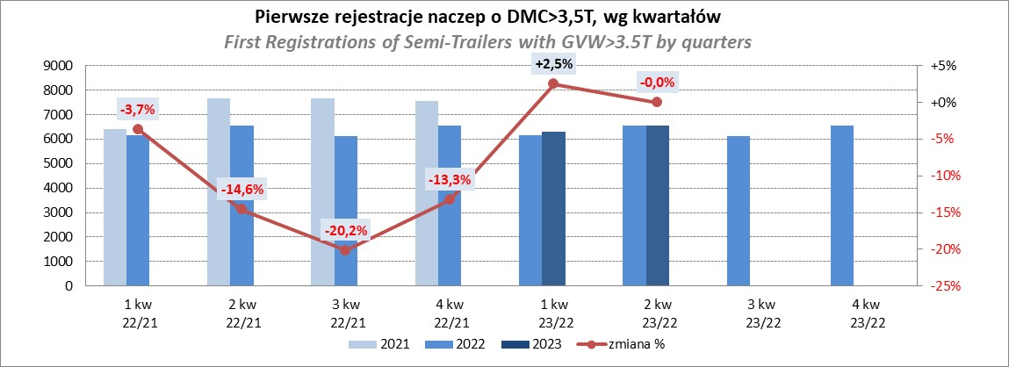
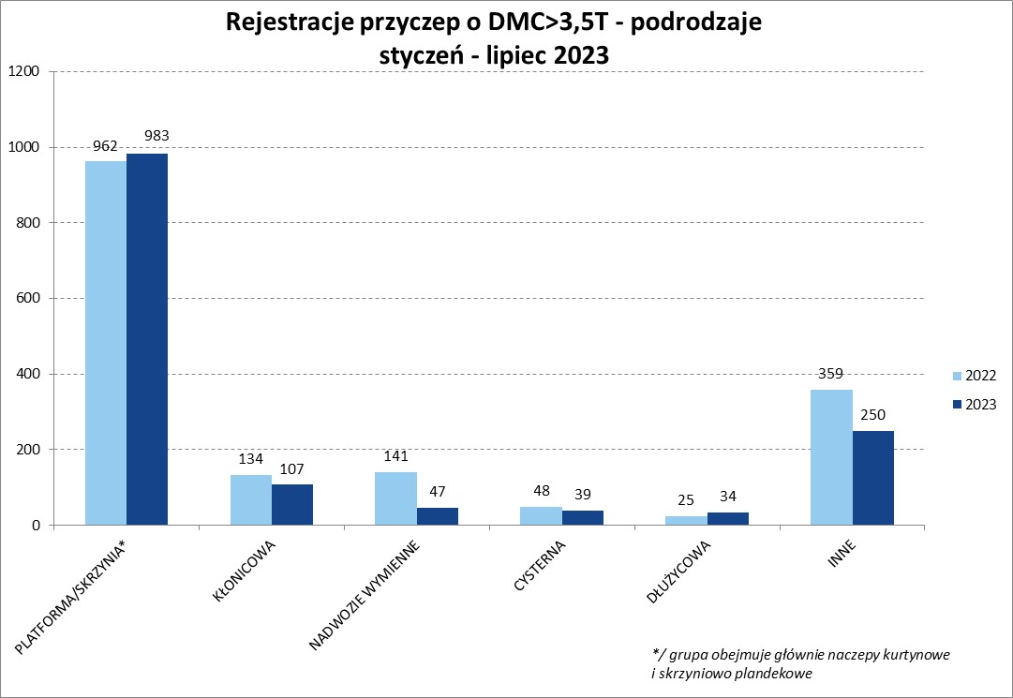
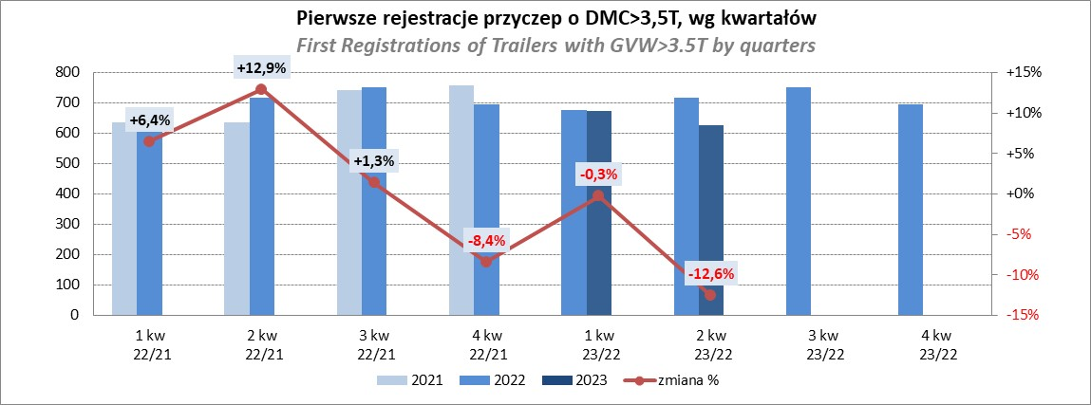
PZPM |  |  |  |  |  | 2023-08-07
Pierwsze rejestracje NOWYCH naczep* o DMC>3,5T, udział w rynku %
First Registrations of NEW Semi-Trailers with GVW>3.5T, Market Share %
 |  |  |  |  |  | Sztuki
Pozycja | Marka | Rok narastająco Styczeń - Lipiec
 |  | YTD January - July
 |  | 2023 |  | 2022 |  | Zmiana % r/r
No. | Make
 |  | Ogółem | Udział % | Ogółem | Udział % | Change % y/y
 |  | Total | Mkt shr % | Total | Mkt shr %
1 | SCHMITZ CARGOBULL | 4308 | 28.9% | 3540 | 23.99% | 21.7%
2 | KRONE | 2980 | 20.0% | 2411 | 16.34% | 23.6%
3 | WIELTON | 2155 | 14.5% | 2338 | 15.84% | -7.8%
4 | KOEGEL | 975 | 6.5% | 1597 | 10.82% | -38.9%
5 | SCHWARZMUELLER | 436 | 2.9% | 748 | 5.07% | -41.7%
6 | BODEX | 363 | 2.4% | 344 | 2.33% | 5.5%
7 | MEGA | 288 | 1.9% | 122 | 0.83% | 136.1%
8 | KEMPF | 261 | 1.8% | 247 | 1.67% | 5.7%
9 | FLIEGL | 257 | 1.7% | 175 | 1.19% | 46.9%
10 | KAESSBOHRER | 234 | 1.6% | 529 | 3.58% | -55.8%
11 | BERGER | 223 | 1.5% | 318 | 2.15% | -29.9%
12 | INTER CARS - FEBER | 215 | 1.4% | 191 | 1.29% | 12.6%
13 | BENALU | 161 | 1.1% | 106 | 0.72% | 51.9%
14 | CIMC | 153 | 1.0% | 118 | 0.80% | 29.7%
15 | ZASŁAW | 152 | 1.0% | 264 | 1.79% | -42.4%
16 | LAMBERET | 130 | 0.9% | 125 | 0.85% | 4.0%
17 | STAS | 113 | 0.8% | 57 | 0.39% | 98.2%
18 | CHEREAU | 100 | 0.7% | 151 | 1.02% | -33.8%
19 | LAG | 91 | 0.6% | 62 | 0.42% | 46.8%
20 | KRAKER | 68 | 0.5% | 43 | 0.29% | 58.1%
 | Pozostałe / Others | 1240 | 8.3% | 1273 | 8.6% | -2.6%
 | OGÓŁEM / TOTAL | 14903 | 100% | 14759 | 100% | 1.0%
*/ bez rejestracji czasowych
Źródło: analizy PZPM na podstawie CEP
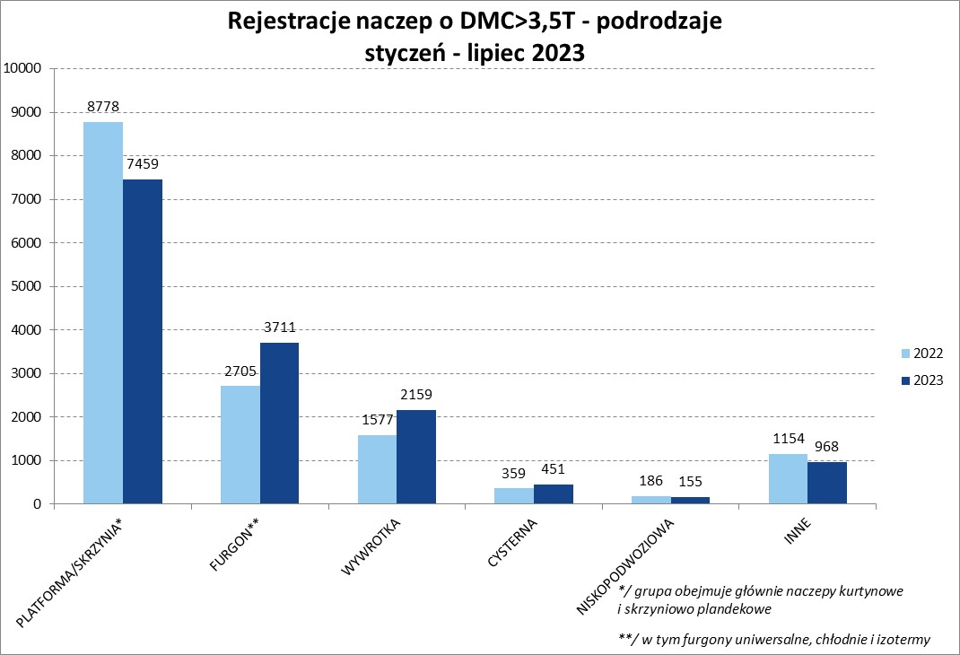
Source: PZPM analysis based on Central Register of Vehicles

Light Trailers
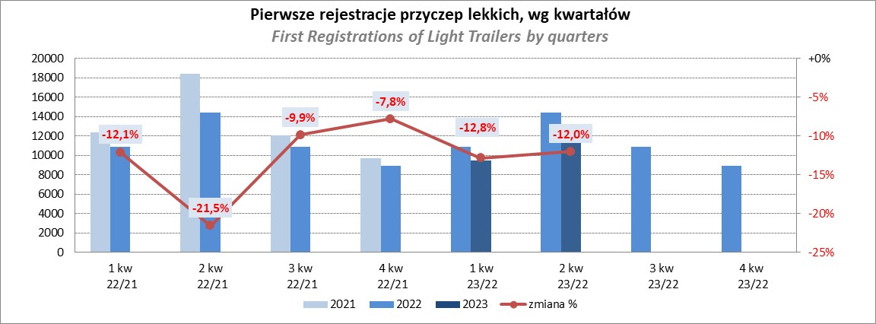
PZPM |  |  |  |  |  | 2023-08-07
Pierwsze rejestracje NOWYCH przyczep lekkich*, udział w rynku %
First Registrations of NEW Light Trailers*, Market Share %
 |  |  |  |  |  | Sztuki / Units
Pozycja | Marka | Rok narastająco Styczeń - Lipiec
 |  | YTD January - July
 |  | 2023 |  | 2022 |  | Zmiana % r/r
No. | Make
 |  | Ogółem | Udział % | Ogółem | Udział % | Change % y/y
 |  | Total | Mkt shr % | Total | Mkt shr %
1 | NEPTUN-SORELPOL | 6981 | 26.98% | 8254 | 28.57% | -15.4%
2 | TEMARED | 5793 | 22.39% | 6664 | 23.07% | -13.1%
3 | NIEWIADÓW | 2108 | 8.15% | 2166 | 7.50% | -2.7%
4 | ZASŁAW | 1547 | 5.98% | 2444 | 8.46% | -36.7%
5 | RYDWAN | 1029 | 3.98% | 916 | 3.17% | 12.3%
6 | FARO | 1007 | 3.89% | 1119 | 3.87% | -10.0%
7 | MARTZ | 867 | 3.35% | 1082 | 3.75% | -19.9%
8 | WIDPOL | 604 | 2.33% | 481 | 1.66% | 25.6%
9 | WIOLA | 557 | 2.15% | 439 | 1.52% | 26.9%
10 | BRENDERUP-THULE TRAILERS | 498 | 1.92% | 573 | 1.98% | -13.1%
11 | LORRIES | 360 | 1.39% | 267 | 0.92% | 34.8%
12 | FRACHT | 358 | 1.38% | 353 | 1.22% | 1.4%
13 | MASTER-TECH | 331 | 1.28% | 212 | 0.73% | 56.1%
14 | GŁOWACZ | 307 | 1.19% | 271 | 0.94% | 13.3%
15 | SPAWLINE | 270 | 1.04% | 250 | 0.87% | 8.0%
16 | W.N.P. M.SUSKI | 262 | 1.01% | 240 | 0.83% | 9.2%
17 | STIM | 220 | 0.85% | 254 | 0.88% | -13.4%
18 | SIDECAR | 205 | 0.79% | 135 | 0.47% | 51.9%
19 | CARRO | 174 | 0.67% | 242 | 0.84% | -28.1%
20 | MIRO-CAR1 | 171 | 0.66% | 171 | 0.59% | 0.0%
 | Pozostałe / Others | 2228 | 8.6% | 2357 | 8.2% | -5.5%
 | OGÓŁEM / TOTAL | 25877 | 100% | 28890 | 100% | -10.4%
*/ bez rejestracji czasowych
Źródło: analizy PZPM na podstawie CEP
Source: PZPM analysis based on Central Register of Vehicles

Agri-Trailers
PZPM |  |  |  |  |  | 2023-08-07
Pierwsze rejestracje NOWYCH przyczep ciężarowych rolniczych*, udział w rynku %
First Registrations of NEW Agricultural Trailers*, Market Share %
 |  |  |  |  |  | Sztuki / Units
Pozycja | Marka | Rok narastająco Styczeń - Lipiec
 |  | YTD January - July
 |  | 2023 |  | 2022 |  | Zmiana % r/r
No. | Make
 |  | Ogółem | Udział % | Ogółem | Udział % | Change % y/y
 |  | Total | Mkt shr % | Total | Mkt shr %
1 | PRONAR | 1420 | 34.38% | 2119 | 38.50% | -33.0%
2 | METAL-FACH | 487 | 11.79% | 534 | 9.70% | -8.8%
3 | METALTECH | 362 | 8.77% | 426 | 7.74% | -15.0%
4 | WIELTON | 329 | 7.97% | 501 | 9.10% | -34.3%
5 | PPHU WODZIŃSKI | 212 | 5.13% | 205 | 3.72% | 3.4%
6 | ZASŁAW | 178 | 4.31% | 249 | 4.52% | -28.5%
7 | MARPOL | 146 | 3.54% | 182 | 3.31% | -19.8%
8 | MEPROZET | 107 | 2.59% | 169 | 3.07% | -36.7%
9 | BBC | 106 | 2.57% | 90 | 1.64% | 17.8%
10 | JOSKIN | 75 | 1.82% | 119 | 2.16% | -37.0%
11 | POMOT | 74 | 1.79% | 117 | 2.13% | -36.8%
12 | TECHMONT | 73 | 1.77% | 83 | 1.51% | -12.0%
13 | CYNKOMET | 59 | 1.43% | 150 | 2.73% | -60.7%
14 | FLIEGL | 58 | 1.40% | 82 | 1.49% | -29.3%
15 | URSUS | 57 | 1.38% | 22 | 0.40% | 159.1%
 | Pozostałe / Others | 387 | 9.4% | 456 | 8.3% | -15.1%
 | OGÓŁEM / TOTAL | 4130 | 100% | 5504 | 100% | -25.0%
*/ bez rejestracji czasowych
Źródło: analizy PZPM na podstawie CEP
Source: PZPM analysis based on Central Register of Vehicles
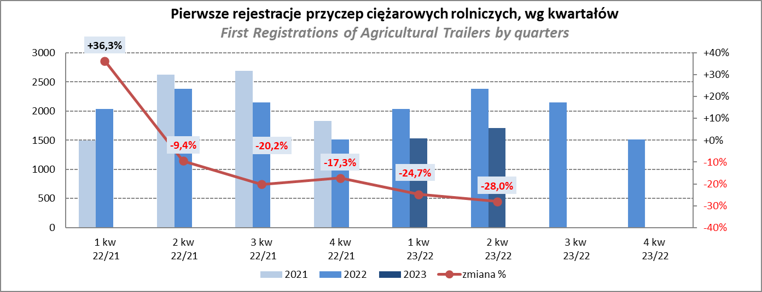

PZPM
Source: PZPM analysis based on Central Register of Vehicles

Agricultural Tractors
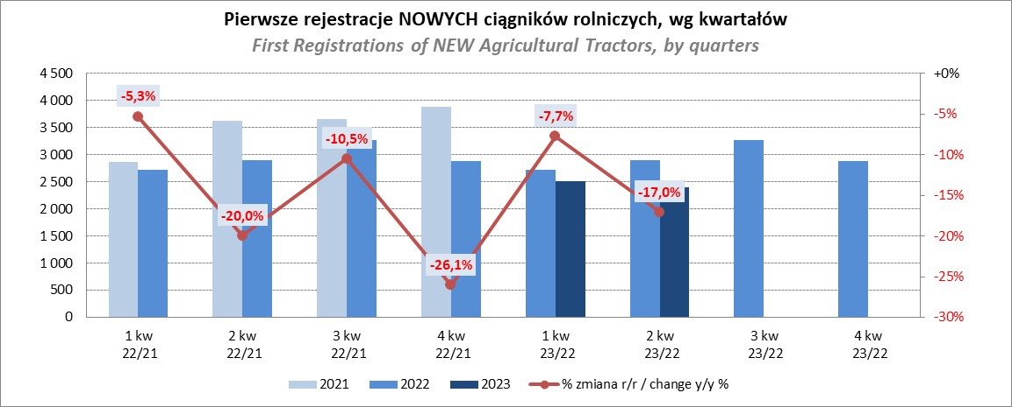
PZPM |  |  |  |  |  | 2023-08-07
Pierwsze rejestracje NOWYCH ciągników rolniczych*, udział w rynku %
First Registrations of NEW Agricultural Tractors*, Market Share %
 |  |  |  |  |  | Sztuki / Units
Pozycja | Marka | Rok narastająco Styczeń - Czerwiec
 |  | YTD January - June
 |  | 2023 |  | 2022 |  | Zmiana % r/r
No. | Make
 |  | Ogółem | Udział % | Ogółem | Udział % | Change % y/y
 |  | Total | Mkt shr % | Total | Mkt shr %
1 | JOHN DEERE | 968 | 17.25% | 921 | 13.53% | 5.1%
2 | NEW HOLLAND | 857 | 15.28% | 1,142 | 16.78% | -25.0%
3 | KUBOTA | 629 | 11.21% | 604 | 8.88% | 4.1%
4 | DEUTZ-FAHR | 506 | 9.02% | 604 | 8.88% | -16.2%
5 | CASE IH | 323 | 5.76% | 587 | 8.63% | -45.0%
6 | MASSEY FERGUSON | 300 | 5.35% | 492 | 7.23% | -39.0%
7 | VALTRA | 283 | 5.04% | 289 | 4.25% | -2.1%
8 | FARMTRAC | 254 | 4.53% | 317 | 4.66% | -19.9%
9 | CLAAS | 240 | 4.28% | 298 | 4.38% | -19.5%
10 | SOLIS | 210 | 3.74% | 183 | 2.69% | 14.8%
11 | ZETOR | 187 | 3.33% | 396 | 5.82% | -52.8%
12 | FENDT | 184 | 3.28% | 172 | 2.53% | 7.0%
13 | STEYR | 141 | 2.51% | 221 | 3.25% | -36.2%
14 | ARBOS | 103 | 1.84% | 69 | 1.01% | 49.3%
15 | LOVOL | 57 | 1.02% | 134 | 1.97% | -57.5%
 | Pozostałe / Others | 368 | 6.6% | 376 | 5.5% | -2.1%
 | OGÓŁEM / TOTAL | 5,610 | 100% | 6,805 | 100% | -17.6%
*Pojazdy zarejestrowane jako Ciągniki Rolnicze bez wyróżnionych jako potencjalne ATV / UTV
** Liczby zawierają rejestracje czasowe na koniec miesięcy
Źródło: analizy PZPM na podstawie CEP
*Vehicles registered as Agricultural Tractors without considered as ATV / UTV
Source: PZPM analysis based on Central Register of Vehicles

